상품제안서
휴대용 접이식 자바라 의자 | 상품코드: F27865

 |  |  |  |  |  |  | 02-412-0044 | www.easy1.co.kr
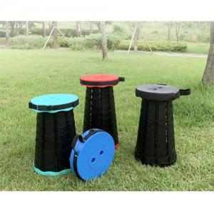

【상세/제작정보】 | <p><span style="font-size: 12pt;"><b>* 배송비- 한박스 30개 / 6000원별도</b></span></p>

【인쇄/포장옵션】 | 레이저 / 포장불가능

【공급단가】 | 수량 | 50~ | 100~ | 500~ | 1,000~ | 2,000~
*VAT별도 | 단가 | 8,750원 | 8,610원 | 8,400원 | 8,190원 | 8,050원

【상품 URL】 | https://dev.easy1.co.kr:443/src/goods_detail.php?gdno=27865

